実装(自分手裏剣投げる・配置変更)
仕様
概要 | 自分手裏剣を投げる | 自分手裏剣の配置を変更する
詳細 | フリックしたら手裏剣がその方向に投げられること | ドラッグしたら手裏剣を自エリア内のタッチした座標に移動できること

問題：
dragのときに配置移動処理と手裏剣投げる処理のどちらが最後に呼ばれるかで挙動が変わってしまう。

自分手裏剣を投げる開始
自分手裏剣をタッチした？
タッチ開始座標取得
時間測定開始
自分手裏剣からタッチが離れた？
タッチ終了座標取得
時間測定終了
自分手裏剣の配置を変更する開始

自分手裏剣をドラッグした？
 | タッチ処理が被る範囲

PointerEnter時
PointerEnter時

時間測定開始
ここで一定より大きいなら手裏剣を投げず、配置移動処理とする。

測定時間がフリック測定時間の一定より大きい？

フリックしたときのタッチ時間

PointerExit時
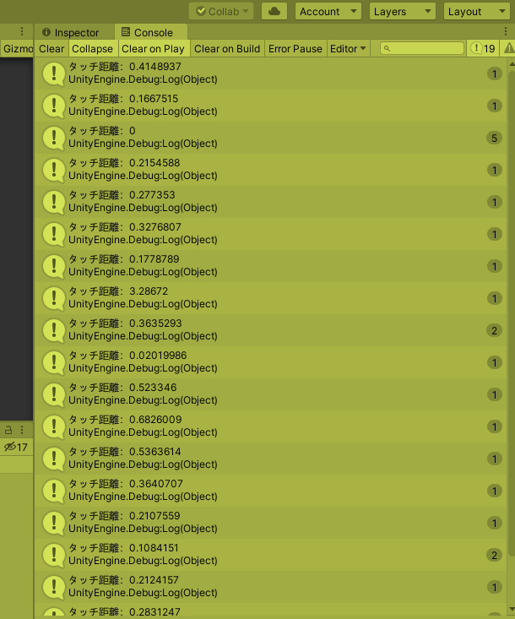
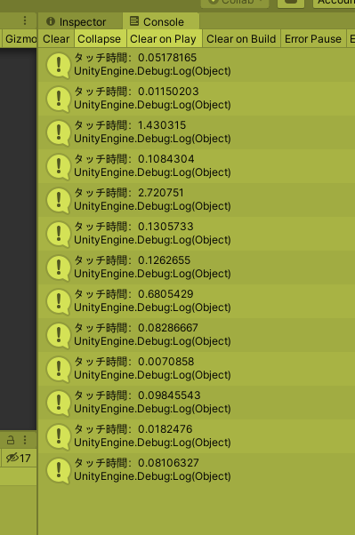

タッチ座標取得

タッチ座標の差が一定以上、一定以内？
測定時間が一定以上、一定以内？
タッチ座標が
自エリア内？

わからないところ：どうやって同じイベント処理で時間の経過を表現するか？
・距離が一定以上になってもタッチが離れなかった場合
・

自分手裏剣にタッチ座標設定

自分手裏剣を投げる角度を求める

自分手裏剣のスピードを求める

手裏剣を投げる

どのように投げる？：
・フリック方向に
・フリックされたスピード
でSetVecocityする

SetVecocityするときにスピードを遅くするには？：
テストしながら適当な値を引いたり割ったりしてみる。

実装(自分手裏剣投げる・配置変更) (2)
仕様
概要 | 自分手裏剣を投げる | 自分手裏剣の配置を変更する
詳細 | フリックしたら手裏剣がその方向に投げられること | ドラッグしたら手裏剣を自エリア内のタッチした座標に移動できること
問題：
dragのときに配置移動処理と手裏剣投げる処理のどちらが最後に呼ばれるかで挙動が変わってしまう。
問題：
解像度によって画面をスケールできるようにしたら、Dragが反応しにくくなった。
↓
OnMouseOverを代わりに使って解決できそう。
↓問題：Exitのとき呼ばれたり呼ばれなかったりする。
→ 手裏剣の上でフリック止めるときと手裏剣の外でフリック止めるときでイベントが起きない
OnMouseUpAsButtonとOnMouseExitを使えば解決できそうだが、OnIfShurikenThrownを2回呼んでしまう場合はどうしよう？

自分手裏剣を投げる開始
自分手裏剣をタッチした？
タッチ開始座標取得
時間測定開始
自分手裏剣からタッチが離れた？
タッチ終了座標取得
時間測定終了
自分手裏剣の配置を変更する開始

自分手裏剣をドラッグした？
 | タッチ処理が被る範囲

PointerEnter時
PointerEnter時

時間測定開始
ここで一定より大きいなら手裏剣を投げず、配置移動処理とする。

測定時間がフリック測定時間の一定より大きい？

フリックしたときのタッチ時間

PointerExit時

タッチ座標取得

タッチ座標の差が一定以上、一定以内？
測定時間が一定以上、一定以内？
タッチ座標が
自エリア内？

わからないところ：どうやって同じイベント処理で時間の経過を表現するか？
・距離が一定以上になってもタッチが離れなかった場合
・

自分手裏剣にタッチ座標設定

自分手裏剣を投げる角度を求める

自分手裏剣のスピードを求める

手裏剣を投げる

どのように投げる？：
・フリック方向に
・フリックされたスピード
でSetVecocityする

SetVecocityするときにスピードを遅くするには？：
テストしながら適当な値を引いたり割ったりしてみる。

手裏剣が飛んでいく角度について
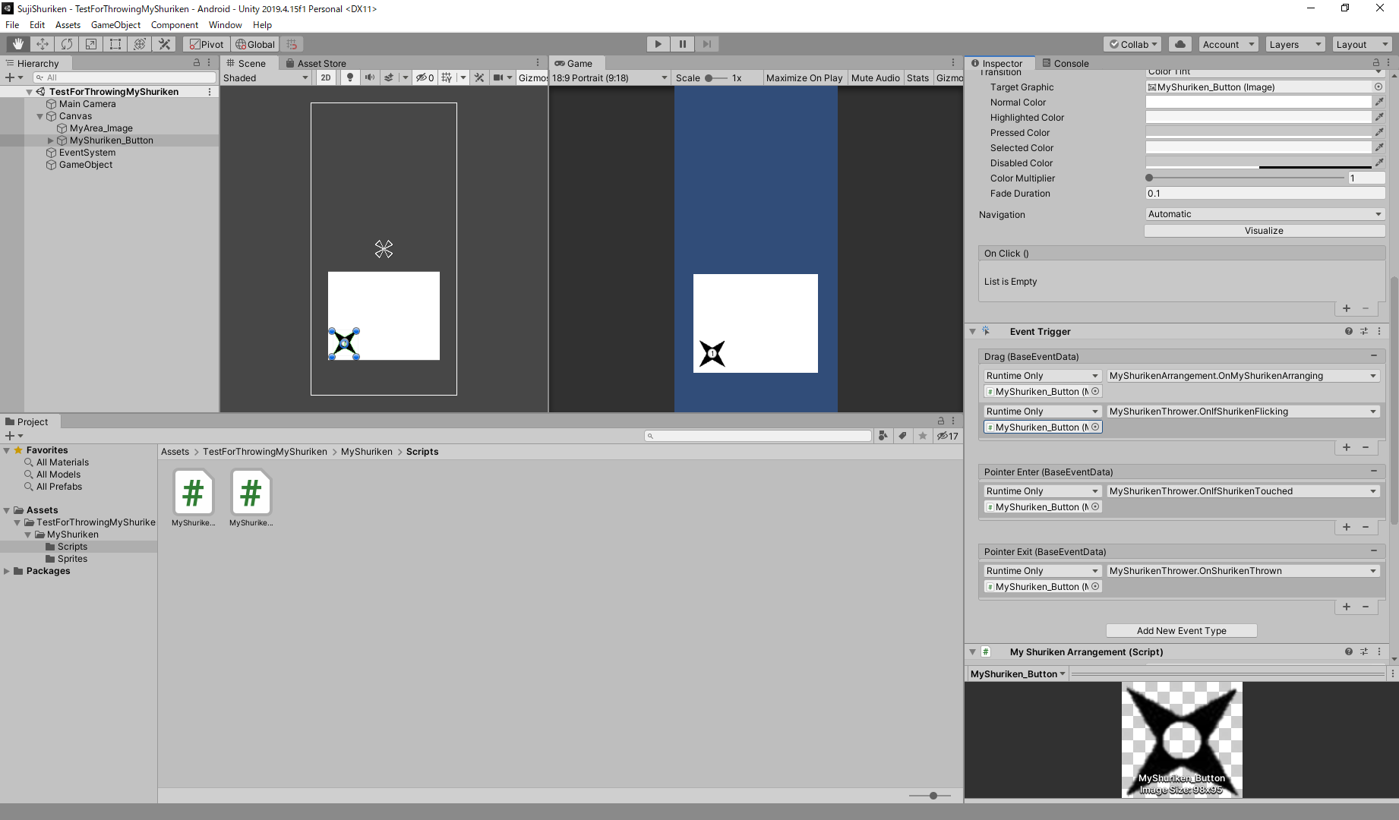

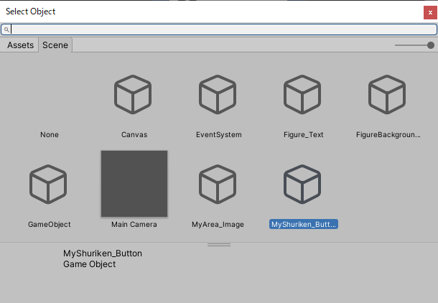

 | 現状：スワイプ終了時の方向が少しでも右になっただけで右斜め前に手裏剣が飛んでいってしまう。
 | 解決策： | 1か所ずつ調整して作る。
→ | 右斜め前も前スワイプ判定とする
 | 数字テキストで
 | ドラッグ中のtransform.positionも保持して、補正で飛ばす方向を決める。


1

実装(自分手裏剣を複製)
仕様
概要 | 自分手裏剣を複製する
メソッド名 | OnInstantiateShuriken1
詳細 | 自分手裏剣が投げられたすぐあとに投げられる前の座標に自分手裏剣を生成するShurikenThrownのイベントハンドラ
自分手裏剣を投げた？
StartCoroutine
CoroutineInstantiateMyShuriken
詳細：
GameObject myShuriken1 = Instantiate(
CoroutineInstantiateMyShuriken
Instantiate

StartCoroutine

どこで自分手裏剣のレイヤーを切り替えて手裏剣を初期に衝突されないようにするか？

バグ修正
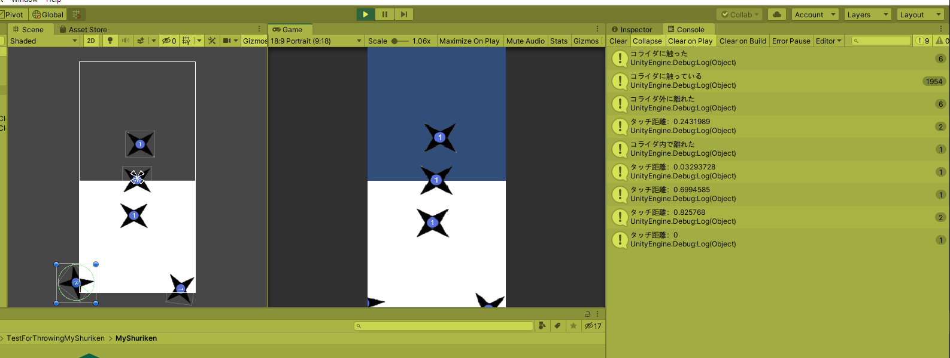
現象
3回目のスワイプ時に手裏剣が3つ複製された。
→ 本当は1つだけ複製されることを期待した。

解決：OnMouseExitとOnMouseUpAsButtonの両方でInstantiate処理が呼ばれていたので、片方が処理されたらもう片方が処理されないように書いた。

衝突判定整理
ゴール：ダメージエリア1で手裏剣をスワイプしたときに手裏剣の数字を1減らすこと
手裏剣
スワイプ
手裏剣上で十分スワイプ

手裏剣
スワイプ
手裏剣上で十分スワイプ
タッチ
エリア
問題：ダメージエリア1のOnTriggerStay2D内でスワイプ判定がtrueにならない。
推測される原因：
・スワイプが終わった時には手裏剣から出ているので、3bool条件に入らない。
・手裏剣とダメージエリア1が衝突しているタイミングでスワイプ判定が終わっていない

TouchAreaAndShurikenCollision
OnTriggerEnter2D
・タグが手裏剣
・スワイプされた
hasTouchAreaCollidedShuriken = true;

スワイプ判定falseが大多数になると思う。
理由：Enter時だけイベントが発生するから。スワイプはタッチ開始、終了を見て判定しているので、1発のみのイベントではスワイプ判定のための時間が足りない。

手裏剣

TouchAreaAndShurikenCollision
OnTriggerStay2D
・タグが手裏剣
・スワイプされた
hasTouchAreaCollidedShuriken = true;

スワイプ
タッチ
エリア
手裏剣

タッチ
エリア

スワイプ

2
スワイプ

タッチ
エリア
1

今のロジックの概要：
3つのbool変数でこれを実現する。
1. タッチエリアと手裏剣が衝突し
かつ
2. ダメージエリア1と手裏剣が衝突し
かつ
3. スワイプがされている

ミクシーでもくもく会

8時間耐久

